Aide
Symptome | Message d'erreur | Question ? | Action corrective
Feuille fédération ne se génére pas | Cette action ne marche pas sur de multiples sélections | N'auriez vous pas fusionner des cellules ? Par exemple, le titre de la compétition ? | Défusionner les cellules que vous avez fusionnées
Ordre barre ne fonctionne pas | Selection non valide | Avez-vous bien séléctionné une valeur de barre et non pas le chiffre (1,2 ou 3) en dessous du mouvement | Avez-vous bien séléctionné une valeur de barre et non pas le chiffre (1,2 ou 3) en dessous du mouvement | Enlever la protection: Fichier + Informations + voir ci-dessous
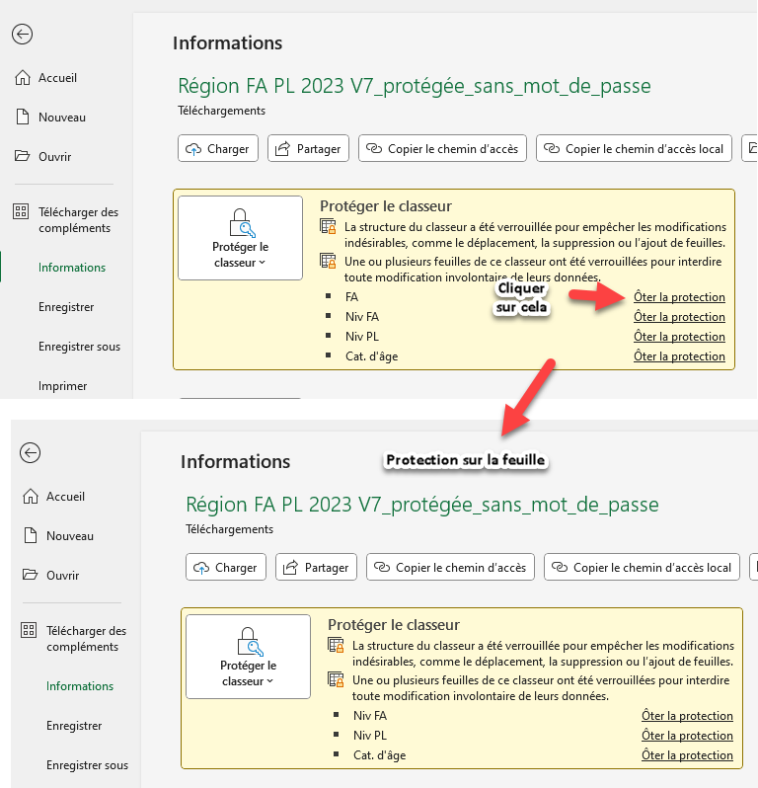
Ordre barre ne fonctionne pas | Cellules fusionnées .. | Avez-vous bien gardé 21 lignes (par exemple 15 athlètes + 6 lignes vides) | Avez-vous bien gardé 21 lignes (par exemple 15 athlètes + 6 lignes) avant d'avoir les lignes des arbitres
La catégorie de poids ne s'affiche pas | Vide | N'avez-vous pas vidé le contenu de la cellule. Toutes les cases grises contiennent une formule | Recopier une cellule de categorie de poids avec la formule encore présente
La catégorie de poids ne s'affiche pas | Vide | La formule est bien là mais rien ne se passe. | Faite "Entrée" sur votre clavier ou mieux aller dans l'onglet "Formule" de Excel puis options de calcul + automatique
La catégorie d'age ne s'affiche pas | Vide | N'avez-vous pas vidé le contenu de la cellule. Toutes les cases grises contiennent une formule | Recopier une cellule de categorie d'age avec la formule encore présente
La catégorie d'age ne s'affiche pas | Vide | La formule est bien là mais rien ne se passe. | Faite "Entrée" sur votre clavier ou mieux aller dans l'onglet "Formule" de Excel puis options de calcul + automatique
pour toutes les cellules grisées | Vide | N'avez-vous pas vidé le contenu de la cellule. Toutes les cases grises contiennent une formule | Recopier une cellule identique avec la formule encore présente
pour toutes les cellules grisées | Vide | La formule est bien là mais rien ne se passe. | Faite "Entrée" sur votre clavier ou mieux aller dans l'onglet "Formule" de Excel puis options de calcul + automatique
Les colonnes avec formules sont protégées | pas de sélection possible | La protection est voulue pour éviter les ecrassements lors des copier/coller des cellules avec formules | Vous pouvez deproteger la feuille FA en allant dans Fichier/Informations/Oter la protection sur FA (pas de mot de passe)
Pas possible d'ajouter ou detruire une ligne | pas de sélection possible | La protection est voulue pour éviter la destruction puis l'ajout de lignes pas au format
Enlever un athlète | pas possible de detruire la ligne | Comment enlever un athlète ? | 2 options: enlever la protection et détruire la ligne ou sélectionner les cellules et avec le menu contextuel "Effacer le contenu"

